Sheet1
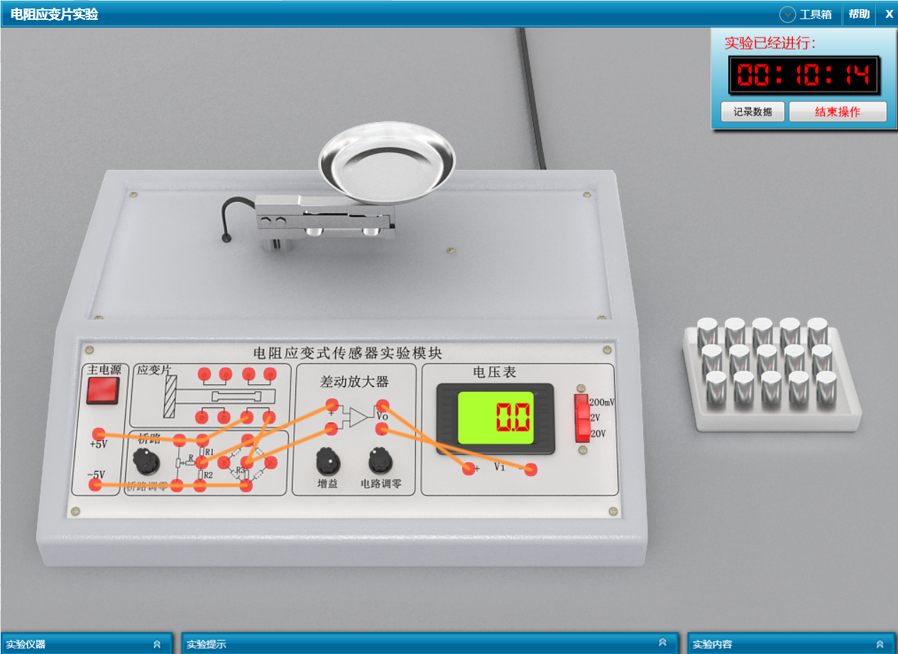
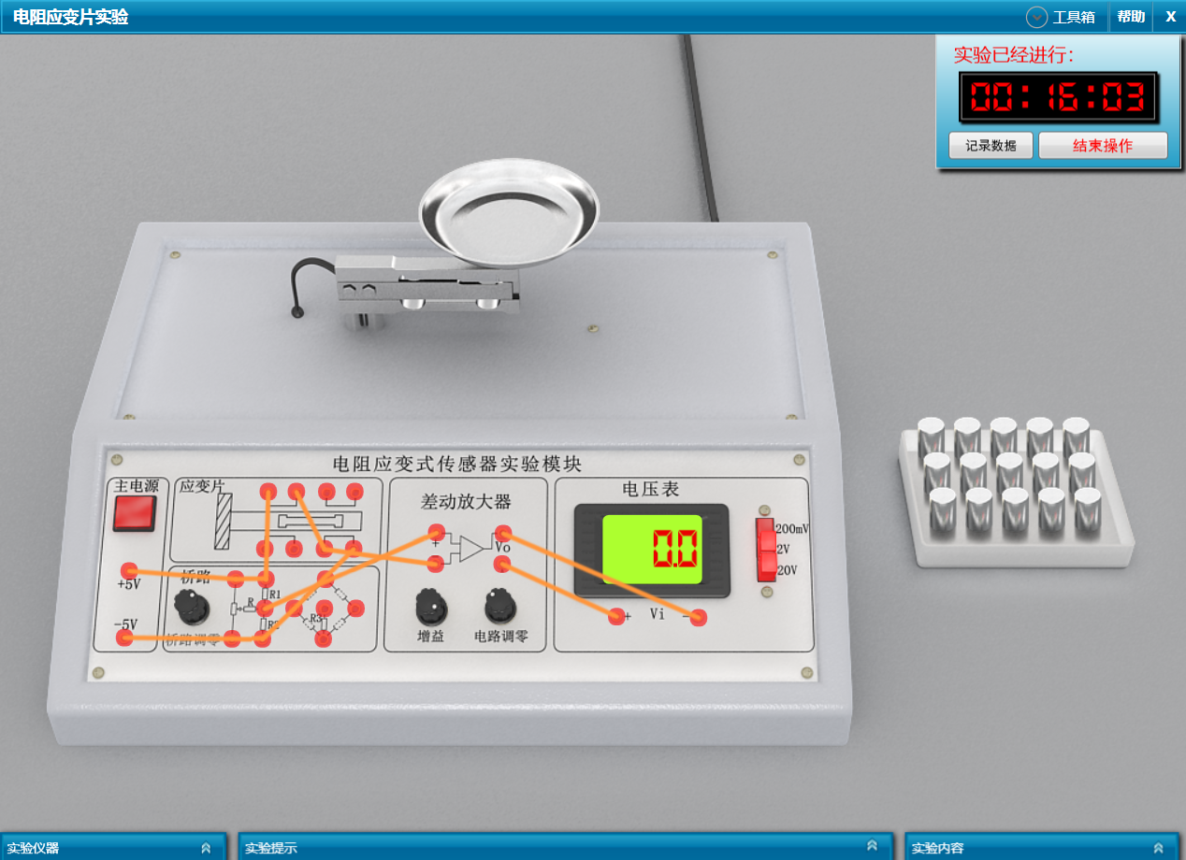
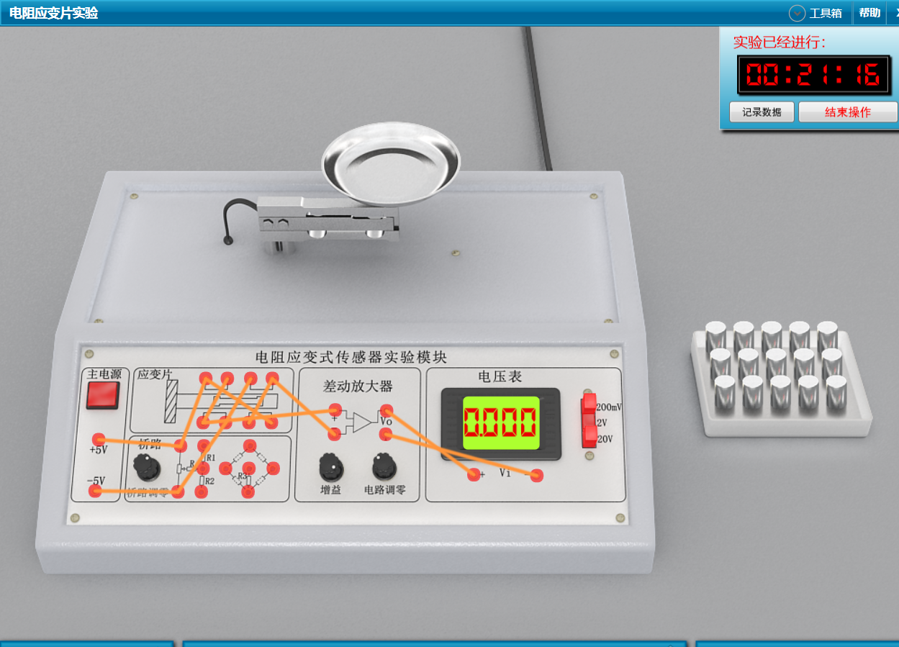
单臂
砝码质量（g） | 0 | 20 | 40 | 60 | 80 | 100 | 120 | 140 | 160 | 180 | 200
加载砝码时的电压的绝对值（mV） | 0.0 | 7.5 | 15.1 | 22.6 | 30.2 | 37.8 | 45.4 | 52.9 | 60.5 | 68.1 | 75.7
减载砝码时的电压的绝对值（mV） | 0.0 | 7.5 | 15.1 | 22.6 | 30.2 | 37.8 | 45.4 | 52.9 | 60.5 | 68.1 | 75.7
单臂电桥灵敏度（mV/g) | 0.3782 |  | 《==== | 填入下表斜率
半桥
砝码质量（g） | 0 | 20 | 40 | 60 | 80 | 100 | 120 | 140 | 160 | 180 | 200
加载砝码时的电压的绝对值（mV） | 0.0 | 15.1 | 30.2 | 45.2 | 60.3 | 75.4 | 90.5 | 105.6 | 120.6 | 135.7 | 150.8
减载砝码时的电压的绝对值（mV） | 0.0 | 15.1 | 30.2 | 45.2 | 60.3 | 75.4 | 90.5 | 105.6 | 120.6 | 135.7 | 150.8
半桥灵敏度（mV/g) | 0.754 |  | 《==== | 填入下表斜率
全桥
砝码质量（g） | 0 | 20 | 40 | 60 | 80 | 100 | 120 | 140 | 160 | 180 | 200
加载砝码时的电压的绝对值（mV） | 0.0 | 30.2 | 60.3 | 90.5 | 120.6 | 150.8 | 180.9 | 211 | 241 | 271 | 302 | 《===== | 注意我换了量程，要根据自己的数据改格式
减载砝码时的电压的绝对值（mV） | 0.0 | 30.2 | 60.3 | 90.5 | 120.6 | 150.8 | 180.9 | 211 | 241 | 271 | 302
全桥灵敏度（mV/g) | 1.5075 |  | 《==== | 填入下表斜率
单臂
半桥
全桥

单臂、半桥、全桥

不会连线的看这个：

 | 单臂 |  |  |  |  |  |  |  | 半桥 |  |  |  |  | 全桥

